契約提出用請求書(提出者サンプル)
請求書作成サンプル① |  |  |  |  |  |  | 注文契約による出来高の請求の書き方 |  |  |  |  |  |  |  |  |  |  |  |  |  |  | 請求書作成サンプル② |  |  |  |  |  |  | 注文契約による材料費請求の書き方
 |  |  | 注文番号・契約金額・前月迄出来高累計額を記載し、当月請求分は明細欄に記載して下さい。 |  |  |  |  |  |  |  |  |  |  |  |  |  |  |  |  |  |  |  |  |  | 注文番号・契約金額・前月まで請求累計額を記載し、当月請求分は明細欄に記載して下さい。
 |  |  | また別紙「工事出来高報告書」を添付して現場へ提出して下さい。 |  |  |  |  |  |  |  |  |  |  |  |  |  |  |  |  |  |  |  |  |  | 課税事業者は、適格請求書発行事業者登録番号を会社名欄の下部にご記入下さい。
 |  |  | 課税事業者は、適格請求書発行事業者登録番号を会社名欄の下部にご記入下さい。
 |  |  | （軽減税率対象品目は、一般用の請求書をご利用ください。） |  |  |  |  |  |  |  |  |  |  |  |  |  |  |  |  |  |  |  |  |  | （軽減税率対象品目は、一般用の請求書をご利用ください。）

 |  |  |  |  |  |  |  |  |  |  |  |  |  |  |  |  |  | 2023-07-31 |  |  | （提出者用） |  |  |  |  |  |  |  |  |  |  |  |  |  |  |  |  |  |  | 2023-08-31 |  |  | （提出者用）
 | 請 求 書 (出来高用) |  |  |  |  |  |  |  |  |  |  |  |  |  |  |  |  |  |  |  |  |  | 請 求 書 (出来高用)

 | 株式会社 泰 進 建 設 御中 |  |  |  |  |  |  |  |  |  |  |  |  |  |  |  |  |  |  |  |  |  | 株式会社 泰 進 建 設 御中
 |  |  |  |  |  |  |  |  |  |  |  |  |  |  |  | 業者コード |  | 7200500 |  |  |  |  |  |  |  |  |  |  |  |  |  |  |  |  |  |  |  | 業者コード |  | 2403100
 | 下記のとおり請求いたします。 |  |  |  |  |  |  |  |  |  |  |  |  |  |  |  |  |  |  |  |  |  | 下記のとおり請求いたします。
工 事 名 |  |  |  | ○○○○○○改修工事 |  |  |  |  |  |  | 住 所 |  |  |  |  |  |  |  |  |  |  | 工 事 名 |  |  |  | ○○○○○○工事 |  |  |  |  |  |  | 住 所

出来高金額 |  |  |  |  |  | 2,000,000 |  |  |  |  | 会社名 |  |  |  |  |  |  |  |  |  |  | 出来高金額 |  |  |  |  |  | 5,402,000 |  |  |  |  | 会社名

消費税等 |  |  |  | 10 | % | 200,000 |  |  |  |  |  |  |  |  |  |  |  |  |  |  |  | 消費税等 |  |  |  | 10 | % | 540,200

請求金額 |  |  |  |  |  | 2,200,000 |  |  |  |  |  |  |  |  | 登録番号 |  | T |  |  |  |  | 請求金額 |  |  |  |  |  | 5,942,200 |  |  |  |  |  |  |  |  | 登録番号 |  | T
 |  |  |  |  |  |  |  |  |  |  | (電話番号 |  |  |  | － |  | － |  | ) |  |  |  |  |  |  |  |  |  |  |  |  |  | (電話番号 |  |  |  | － |  | － |  | )

注文番号 |  |  |  |  |  | 契約金額 |  |  | 前月迄出来高累計額 |  | 当月出来高金額 |  |  | 出来高累計額 |  |  |  | 契約残額 |  |  |  | 注文番号 |  |  |  |  |  | 契約金額 |  |  | 前月迄出来高累計額 |  | 当月出来高金額 |  |  | 出来高累計額 |  |  |  | 契約残額
244072-1 |  |  |  |  |  | 9,000,000 |  |  | 7,000,000 |  | 2,000,000 |  |  | 9,000,000 |  |  |  | 0 |  |  |  | 250003-002 |  |  |  |  |  | 35,343,315 |  |  | 12,150,100 |  | 5,402,000 |  |  | 17,552,100 |  |  |  | 17,791,215
 |  |  |  |  |  |  |  |  |  |  |  |  |  |  |  |  |  |  |  | (注)金額は税抜表示です。 |  |  |  |  |  |  |  |  |  |  |  |  |  |  |  |  |  |  |  |  |  | (注)金額は税抜表示です。
日付 |  |  | 品目 |  |  |  |  | 規格 |  | 数量 |  | 単位 | 単価 |  | 金額 |  |  |  |  |  |  | 日付 |  |  | 品目 |  |  |  |  | 規格 |  | 数量 |  | 単位 | 単価 |  | 金額
2023-07-31 |  |  | 契約出来高 |  |  |  |  | （内訳別紙） |  | 1 |  | 式 | 2,000,000 |  | 2,000,000 |  |  |  |  |  |  | 2023-08-27 |  |  | 生コン |  |  |  |  | 24-18-25 |  | 280.00 |  | ㎥ | 18,000 |  | 5,040,000
 |  |  |  |  |  |  |  |  |  |  |  |  |  |  | 0 |  |  |  |  |  |  | 2023-08-30 |  |  | 生コン |  |  |  |  | 18-15-25 |  | 20.00 |  | ㎥ | 17,000 |  | 340,000
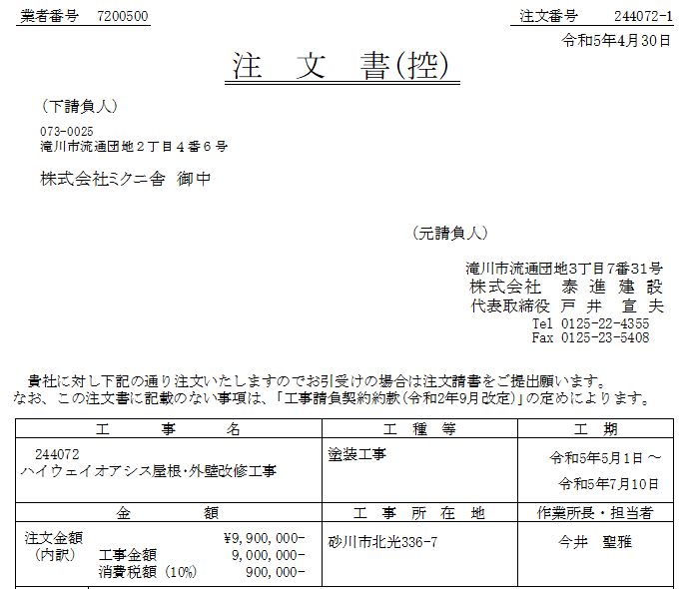
 |  |  |  |  |  |  |  |  |  |  |  |  |  |  | 0 |  |  |  |  |  |  | 〃 |  |  | モルタル |  |  |  |  | 1：3N |  | 1.00 |  | ㎥ | 22,000 |  | 22,000
 |  |  |  |  |  |  |  |  |  |  |  |  |  |  | 0 |  |  |  |  |  |  |  |  |  |  |  |  |  |  |  |  |  |  |  |  |  | 0
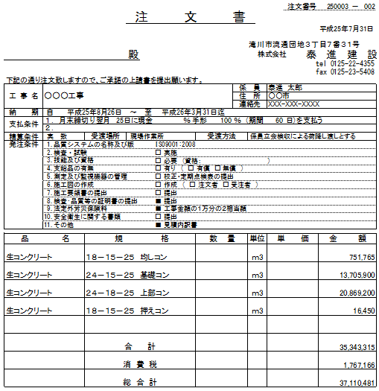
 |  |  |  |  |  |  |  |  |  |  |  |  |  |  | 0 |  |  |  |  |  |  |  |  |  |  |  |  |  |  |  |  |  |  |  |  |  | 0
 |  |  |  |  |  |  |  |  |  |  |  |  |  |  | 0 |  |  |  |  |  |  |  |  |  |  |  |  |  |  |  |  |  |  |  |  |  | 0
 |  |  |  |  |  |  |  |  |  |  |  |  |  |  | 0 |  |  |  |  |  |  |  |  |  |  |  |  |  |  |  |  |  |  |  |  |  | 0
 |  |  |  |  |  |  |  |  |  |  |  |  |  |  | 0 |  |  |  |  |  |  |  |  |  |  |  |  |  |  |  |  |  |  |  |  |  | 0
 |  |  |  |  |  |  |  |  |  |  |  |  |  |  | 0 |  |  |  |  |  |  |  |  |  |  |  |  |  |  |  |  |  |  |  |  |  | 0
 |  |  |  |  |  |  |  |  |  |  |  |  |  |  | 0 |  |  |  |  |  |  |  |  |  |  |  |  |  |  |  |  |  |  |  |  |  | 0
 |  |  |  |  |  |  |  |  |  |  |  |  |  |  | 0 |  |  |  |  |  |  |  |  |  |  |  |  |  |  |  |  |  |  |  |  |  | 0
 |  |  |  |  |  |  |  |  |  |  |  |  |  |  | 0 |  |  |  |  |  |  |  |  |  |  |  |  |  |  |  |  |  |  |  |  |  | 0
 |  |  |  |  |  |  |  |  |  |  |  |  |  |  | 0 |  |  |  |  |  |  |  |  |  |  |  |  |  |  |  |  |  |  |  |  |  | 0
 |  |  |  |  |  |  |  |  |  |  |  |  |  |  | 0 |  |  |  |  |  |  |  |  |  |  |  |  |  |  |  |  |  |  |  |  |  | 0
 |  |  |  |  |  |  |  |  |  |  |  |  |  |  | 0 |  |  |  |  |  |  |  |  |  |  |  |  |  |  |  |  |  |  |  |  |  | 0
 |  |  |  |  |  |  |  |  |  |  |  |  |  |  | 0 |  |  |  |  |  |  |  |  |  |  |  |  |  |  |  |  |  |  |  |  |  | 0
 |  |  |  |  |  |  |  |  |  |  |  |  |  |  | 0 |  |  |  |  |  |  |  |  |  |  |  |  |  |  |  |  |  |  |  |  |  | 0
 |  |  |  |  |  |  |  |  |  |  |  |  |  |  | 0 |  |  |  |  |  |  |  |  |  |  |  |  |  |  |  |  |  |  |  |  |  | 0
 |  |  |  |  |  |  |  |  |  |  |  |  |  |  | 0 |  |  |  |  |  |  |  |  |  |  |  |  |  |  |  |  |  |  |  |  |  | 0
合 計 |  |  |  |  |  |  |  |  |  |  |  |  |  |  | 2,000,000 |  |  |  |  |  |  | 合 計 |  |  |  |  |  |  |  |  |  |  |  |  |  |  | 5,402,000

〈お願い〉 | 〈お願い〉 |  |  |  |  |  |  |  |  |  |  |  |  |  |  |  |  |  |  |  |  | 〈お願い〉 | 〈お願い〉
 |  | １．３枚１組で貴社控(提出者用)と弊社宛(作業所用、事務部署用)になっております。 |  |  |  |  |  |  |  |  |  |  |  |  |  |  |  |  |  |  |  |  |  | １．３枚１組で貴社控(提出者用)と弊社宛(作業所用、事務部署用)になっております。
 |  | （３枚目の事務部署用には必ず捺印願います。） |  |  |  |  |  |  |  |  |  |  |  |  |  |  |  |  |  |  |  |  |  | （３枚目の事務部署用には必ず捺印願います。）
 |  | ２．作業所ごとに該当事項を枠内に記入して弊社宛２枚を合わせて作業所にご提出願います。 |  |  |  |  |  |  |  |  |  |  |  |  |  |  |  |  |  |  |  |  |  | ２．作業所ごとに該当事項を枠内に記入して弊社宛２枚を合わせて作業所にご提出願います。
 |  | （毎月末締切り、翌月３日までに作業所へご提出願います。なお、到着が遅れた場合は、お |  |  |  |  |  |  |  |  |  |  |  |  |  |  |  |  |  |  |  |  |  | （毎月末締切り、翌月３日までに作業所へご提出願います。なお、到着が遅れた場合は、お
 |  | 支払いが１ヵ月遅れることがございますのでご留意願います。） |  |  |  |  |  |  |  |  |  |  |  |  |  |  |  |  |  |  |  |  |  | 支払いが１ヵ月遅れることがございますのでご留意願います。）
 |  | ３．作業所が複数になる場合は、「請求総括表」に作業所別の工事名称及び請求金額をご記入の |  |  |  |  |  |  |  |  |  |  |  |  |  |  |  |  |  |  |  |  |  | ３．作業所が複数になる場合は、「請求総括表」に作業所別の工事名称及び請求金額をご記入の
 |  | うえ弊社滝川本店経理部まで送付願います。（FAX可） |  |  |  |  |  |  |  |  |  |  |  |  |  |  |  |  |  |  |  |  |  | うえ弊社滝川本店経理部まで送付願います。（FAX可）
 |  | ４．新規の取引又は既登録内容の変更の場合は、「新規取引等登録票」に必要事項をご記入のう |  |  |  |  |  |  |  |  |  |  |  |  |  |  |  |  |  |  |  |  |  | ４．新規の取引又は既登録内容の変更の場合は、「新規取引等登録票」に必要事項をご記入のう
 |  | え請求書提出前に弊社滝川本店経理部まで送付願います。 |  |  |  |  |  |  |  |  |  |  |  |  |  |  |  |  |  |  |  |  |  | え請求書提出前に弊社滝川本店経理部まで送付願います。
 |  | ５．ご不明な点があれば次までお問い合わせ下さい。 |  |  |  |  |  |  |  |  |  |  |  |  |  |  |  |  |  |  |  |  |  | ５．ご不明な点があれば次までお問い合わせ下さい。
 |  |  |  | 〒073-0025 |  |  |  |  |  |  |  |  |  |  |  |  |  |  |  |  |  |  |  |  |  | 〒073-0025
 |  |  |  | 滝川市流通団地３丁目７番３１号 株式会社 泰進建設 滝川本店 経理部（業務担当） |  |  |  |  |  |  |  |  |  |  |  |  |  |  |  |  |  |  |  |  |  | 滝川市流通団地３丁目７番３１号 株式会社 泰進建設 滝川本店 経理部（業務担当）
 |  |  |  |  | TEL 0125-22-4355 |  |  |  |  |  |  |  |  |  |  |  |  |  |  |  |  |  |  |  |  |  | TEL 0125-22-4355
 |  |  |  |  | FAX 0125-23-5408 |  |  |  |  |  |  |  |  |  |  |  |  |  |  |  |  |  |  |  |  |  | FAX 0125-23-5408

